vysledky_60CHOkkB
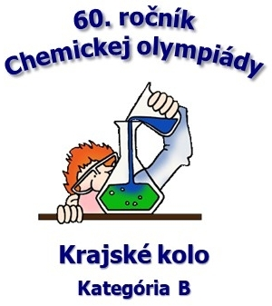
60. ročník Chemickej olympiády - krajské kolo, kategória B, školský rok 2023/2024
Bratislavský kraj, 11. 4. 2024

 |  |  |  | Všeobecná a anorganická chémia |  |  |  | Organická chémia
 |  |  |  | Úlohy |  |  |  | Úlohy |  |  |  |  | Praktické úlohy |  |  | celková suma | úspešný riešiteľ
 |  |  |  | 1 | 2 | 3 | suma | 1 | 2 | 3 | 4 | suma | Exp. | Teória | suma
No. | Priezvisko a meno | Kontakt - e-mail (úsp. riešiteľ) | Názov a adresa školy | 11 | 9 | 10 | 30 | 12 | 9 | 6 | 3 | 30 | 28 | 12 | 40 | 100.0 | ≥ 40 % | pripravoval(a)
1 | Cserepes Károly | karoly.cserpes@citromail.hu | Spojená škola-Gym s VJM, Lichnerova 71, 90301 Senec | 5.50 | 3.5 | 7.5 | 16.5 | 9.0 | 5.0 | 5.0 | 5.0 | 24.0 | 24 | 6 | 30.0 | 70.50 | áno | PaeDr. Pálszegi Tibor
2 | Chemman Ernest | chemman.ernest@gmx.net | Duetsche Schule Bratislava, Palisády 51, 811 06 Bratislava | 8.00 | 3.0 | 9.0 | 20.0 | 8.5 | 4.0 | 4.0 | 4.5 | 21.0 | 27 | 9 | 36.0 | 77.00 | áno | Komenský Jan Ámos
3 | Jánošíková Anna | janosikova.anna@hotmail.sk | Gymnázium Kláštor pod Znievom, Gymnaziálna 23, 038 43 Kláštor pod Znievom |  |  |  |  |  |  |  |  |  |  |  |  |  | - | PaeDr. Bača Juraj

<> |  |  |  | 6.8 | 3.3 | 8.3 | 18.3 | 8.8 | 4.5 | 4.5 | 4.8 | 22.5 | 25.5 | 7.5 | 33.0 | 73.75
% |  |  |  | 61.36 | 36.11 | 82.50 | 60.83 | 72.92 | 50.00 | 75.00 | 158.33 | 75.00 | 91.07 | 62.50 | 82.50 | 73.75

